3.シーケンス
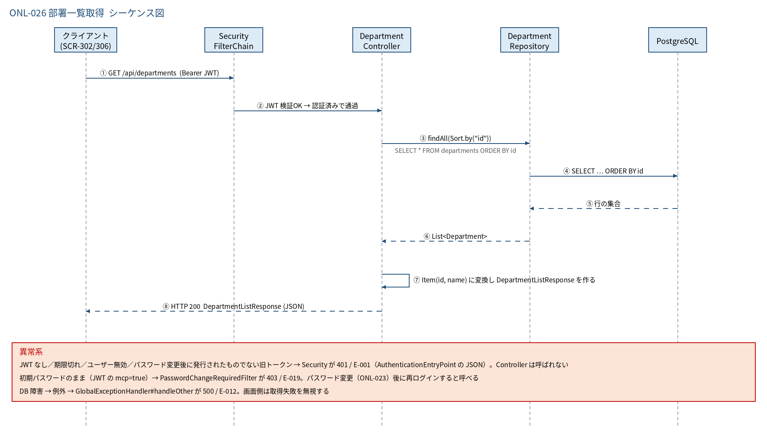
3.1 シーケンス図

5.処理フロー
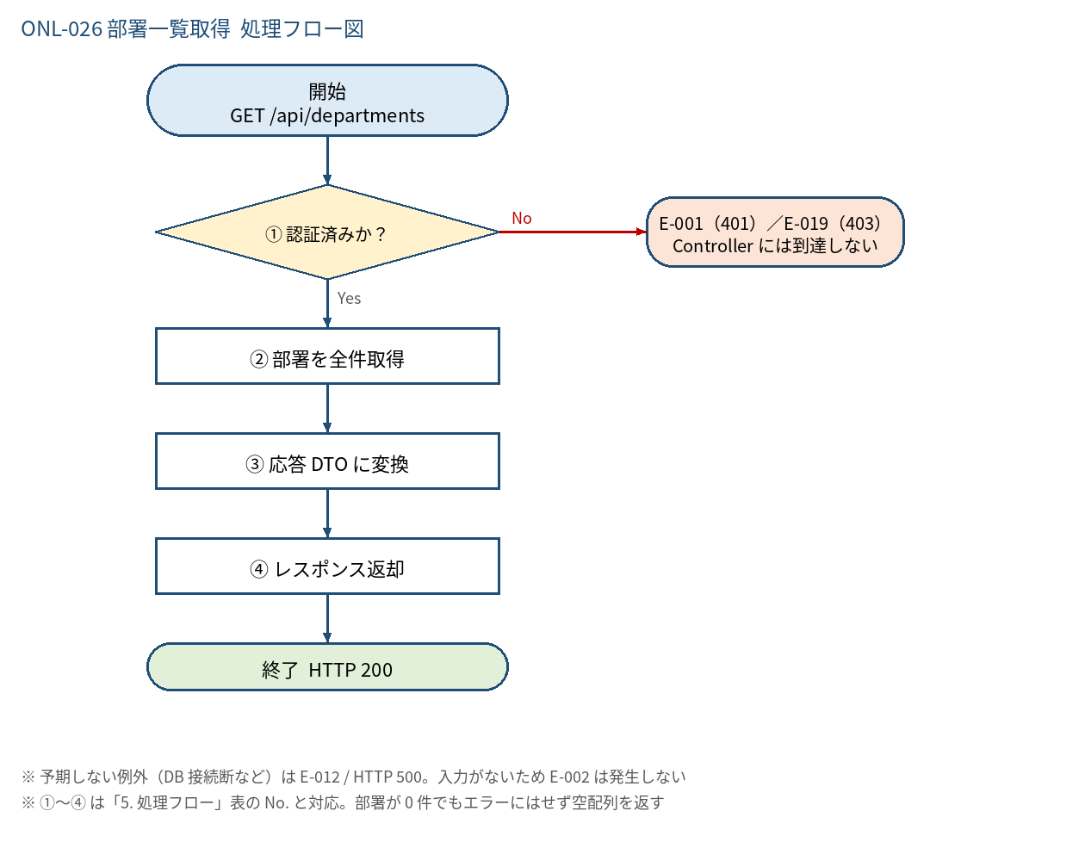
5.1 処理手順
No. | 処理 | 詳細 | 種別・分岐
① | 認証済みか？ | SecurityConfig の JWT 検証（ActiveUserFilter / PasswordChangeRequiredFilter を含む）。ロールは問わない | 判定（No → E-001（401）／E-019（403） Controller には到達しない）
② | 部署を全件取得 | departmentRepository.findAll(Sort.by("id"))（SELECT * FROM departments ORDER BY id） | 処理
③ | 応答 DTO に変換 | 各 Department を Item(id, name) に変換し DepartmentListResponse にまとめる | 処理
④ | レスポンス返却 | DepartmentListResponse を HTTP 200 で返す | 処理

5.2 処理フロー図

